表紙
記帳くんCloud
会計事務所管理者
パスワード管理ページ
機能設計書（画面）

システム名 | 記帳くんCloudMJS管理サイト
サブシステムID
サブシステム名
機能ID | VKZSysAdmin0004
機能名 | インフォメーションサイトコンテンツ管理ページ
機能概要 | 【概要】 ●インフォメーションサイトのコンテンツを作成する機能 【利用者】 ●MJS社員（CSC？）（IP制限） 【処理タイミング】 ●ログイン後表示
作成年月日 | 2017-03-27
作成者 | 五十嵐隆宏
最終更新年月日 | 2017-04-03
最終更新者 | 五十嵐隆宏

改訂履歴
機能設計書（画面）
改訂履歴
 |  |  | システム名 |  | 記帳くんCloudMJS管理サイト | 機能ID | VKZSysAdmin0004 | 機能名 | インフォメーションサイトコンテンツ管理ページ
 |  |  | サブシステムID |  | 0 | 作成年月日 | 2017-03-27 | 作成者 | 五十嵐隆宏
 |  |  | サブシステム名 |  | 0 | 最終更新年月日 | 2017-04-03 | 最終更新者 | 五十嵐隆宏

版 | 改訂日付 | 改訂事由 |  | 改訂内容 |  |  |  | 改訂者 | 承認日付 | 承認者
1.0 | 2017-03-27 | 初版 |  | 新規作成 |  |  |  | 五十嵐隆宏
1.1 | 2017-04-03 | 詳細設計書作成 |  | 処理一覧、通信処理一覧の修正 |  |  |  | 五十嵐隆宏

画面遷移
機能設計書（画面）
画面遷移
 |  |  |  |  |  | システム名 | 記帳くんCloudMJS管理サイト |  |  | 機能ID | VKZSysAdmin0004 |  | 機能名 |  | インフォメーションサイトコンテンツ管理ページ
 |  |  |  |  |  | サブシステムID | 0 |  |  | 作成年月日 | 2017-03-27 |  | 作成者 |  | 五十嵐隆宏
 |  |  |  |  |  | サブシステム名 | 0 |  |  | 最終更新年月日 | 2017-04-03 |  | 最終更新者 |  | 五十嵐隆宏

＜画面遷移図＞

検索/登録/照会画面
ポップアップ画面
その他
VKZSysAdmin0001
MJS管理サイト
メニューページ
VKZSysAdmin0004
インフォメーションサイトコンテンツ管理
１．起動

ボタン押下時などによる
画面遷移を伴う処理

画面を閉じる
新規ウィンドウ表示
子ウィンドウ表示
モーダルウィンドウ表示
自画面遷移
画面を閉じる。処理実行後、モーダルウィンドウを閉じる場合などに記載。
呼び出し元の画面と親子関係はなく、お互いに独立している。
呼び出し元に戻り値を渡さない場合。複数起動可。呼び出し元が閉じるときに一緒に閉じられる。
呼び出し元に戻り値を渡す場合や複数起動の必要がない場合。
同一ウィンドウ内で画面を入れ替える。

＜画面遷移パラメータ＞
 | ※共通情報（セッションやログイン情報から取得する項目）は画面遷移パラメータに記載しません
 | 【自機能画面】 |  |  |  |  | 【呼出画面】
1 | 自画面 |  | → |  | 画面Ａ
 | No. | 項目名 | 型 | 文字数 | 項目説明 |  |  | 必須
 |  |  |  |  |  |  |  |  | 取り得る値とその意味
 | 1 | （特に無し）

2 | 自画面 |  | ← |  | メールのリンク
 | No. | 項目名 | 型 | 文字数 | 項目説明 |  |  | 必須 | 編集要領
 |  |  |  |  |  |  |  |  | 編集内容 |  |  | 情報源 |  | 前提条件
 | 1 | （特に無し）

画面レイアウト
機能設計書（画面）
画面レイアウト
 |  |  |  |  |  | システム名 |  | 記帳くんCloudMJS管理サイト |  | 機能ID | VKZSysAdmin0004 | 機能名 | インフォメーションサイトコンテンツ管理ページ
 |  |  |  |  |  | サブシステムID |  | 0 |  | 作成年月日 | 2017-03-27 | 作成者 | 五十嵐隆宏
 |  |  |  |  |  | サブシステム名 |  | 0 |  | 最終更新年月日 | 2017-04-03 | 最終更新者 | 五十嵐隆宏

■機能概要
 | パスワード紛失により、会計事務所のビルトイン管理者のパスワードを登録済みメールアドレスにメール送信するページ。
 | MJS管理サイトはMJS社員のみが使用するため、IP制限をかける。

 | 画面レイアウト１
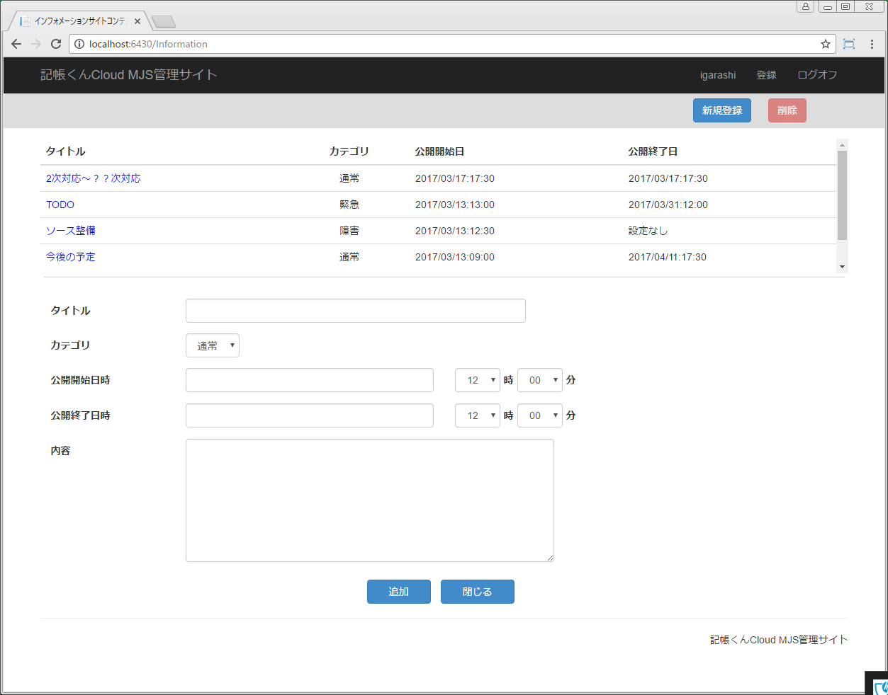

B26
B27

B1
B2
B3
B4
B5-1

B5
B6
B7
B8
B9
B10
B11
B12
B13
B14
B15

B16
B17
B22
B18
B19
B20
B21
B23

B24
B25

 | ■パーシャルパーツ
 |  | ID | パーシャルタイプ |  | 機能概要
 |  | A | ヘッダ |  | メニューヘッダー
 |  | B | メイン機能 |  | メニューコンテンツ
 |  | C | フッタ |  | メニューフッタ

 | ■フォーカス順序

 |  | 順序 |  | ＩＤ
 |  | 1
 |  | 2
 |  | 3
 |  | 4
 |  | 5
 |  | 6
 |  | 7
 |  | 8
 |  | 9
 |  | 10

 | ■入力エラー時
 |  | 各入力コントロールの入力エラー時は、各コントロールの下に表示される。
 |  | 名称 |  |  |  |  | 入力コントロールID |  | エラー表示用コントロールID
 |  | 「タイトル」入力エラー用 |  |  |  |  | B7 |  | B7E
 |  | 「公開開始日時」入力エラー用 |  |  |  |  | B11 |  | B11E
 |  | 「公開終了日時」入力エラー用 |  |  |  |  | B17 |  | B17E
 |  | 「内容」入力エラー用 |  |  |  |  | B23 |  | B23E

 | ■メッセージボックス

画面項目一覧
機能設計書（画面）
画面項目詳細情報
 |  |  |  | システム名 | 記帳くんCloudMJS管理サイト |  | 機能ID |  | VKZSysAdmin0004 |  | 機能名 | インフォメーションサイトコンテンツ管理ページ
 |  |  |  | サブシステムID | 0 |  | 作成年月日 |  | 2017-03-27 |  | 作成者 | 五十嵐隆宏
 |  |  |  | サブシステム名 | 0 |  | 最終更新年月日 |  | 2017-04-03 |  | 最終更新者 | 五十嵐隆宏

ID | 明細 | 画面項目名 | ラベル名(固定) |  |  | ラベル名(固定)－英語 | ｺﾝﾄﾛｰﾙ タイプ | 型 |  | 特記事項 |  |  | 共通コンポーネントクラス

B1 |  | タイトルラベル | タイトル |  |  |  | LBL
B2 |  | カテゴリラベル | カテゴリ |  |  |  | LBL
B3 |  | 公開開始日ラベル | 公開開始日 |  |  |  | LBL
B4 |  | 公開終了日ラベル | 公開終了日 |  |  |  | LBL
B5 |  | お知らせ情報一覧 |  |  |  |  | LBX
B5-1 |  | お知らせデータ |  |  |  |  | LB
B6 |  | タイトルラベル | タイトル |  |  |  | LBL
B7 |  | タイトルテキストボックス |  |  |  |  | TBX
B7E |  | タイトル入力エラー表示ラベル |  |  |  |  | LBL
B8 |  | カテゴリラベル | カテゴリ |  |  |  | LBL
B9 |  | カテゴリコンボボックス |  |  |  |  | CBX
B10 |  | 公開開始日ラベル | 公開開始日 |  |  |  | LBL
B11 |  | 公開開始日 |  |  |  |  | CC
B11E |  | 公開開始日時入力エラー表示ラベル |  |  |  |  | LBL
B12 |  | 公開開始時コンボボックス |  |  |  |  | CBX
B13 |  | 公開開始時ラベル | 時 |  |  |  | LBL
B14 |  | 公開開始分コンボボックス |  |  |  |  | CBX
B15 |  | 公開開始分ラベル | 分 |  |  |  | LBL
B16 |  | 公開終了日ラベル | 公開終了日 |  |  |  | LBL
B17 |  | 公開終了日 |  |  |  |  | CC
B17E |  | 公開終了日時入力エラー表示ラベル |  |  |  |  | LBL
B18 |  | 公開終了時コンボボックス |  |  |  |  | CBX
B19 |  | 公開終了時ラベル | 時 |  |  |  | LBL
B20 |  | 公開終了分コンボボックス |  |  |  |  | CBX
B21 |  | 公開終了分ラベル | 分 |  |  |  | LBL
B22 |  | 内容ラベル | 内容 |  |  |  | LBL
B23 |  | 内容テキストエリア |  |  |  |  | TA
B23E |  | 内容入力エラー表示ラベル |  |  |  |  | LBL
B24 |  | 追加ボタン |  |  |  |  | CB
B25 |  | 閉じるボタン |  |  |  |  | CB
B26 |  | 新規登録ボタン |  |  |  |  | CB
B27 |  | 削除ボタン |  |  |  |  | CB

画面項目制御一覧
機能設計書（画面）
画面項目制御一覧
 |  |  |  | システム名 |  | 記帳くんCloudMJS管理サイト |  | 機能ID | VKZSysAdmin0004 |  | 機能名 |  | インフォメーションサイトコンテンツ管理ページ
 |  |  |  | サブシステムID |  | 0 |  | 作成年月日 | 2017-03-27 |  | 作成者 |  | 五十嵐隆宏
 |  |  |  | サブシステム名 |  | 0 |  | 最終更新年月日 | 2017-04-03 |  | 最終更新者 |  | 五十嵐隆宏

ｺﾝﾄﾛｰﾙ ID | 画面項目名 | 初期表示状態 |  |  | 初期表示 イニシャライズ (イベントID) |  | ユーザアクション・イベント |  |  |  |  | 特記事項
 |  | Enable (有効) | Visible (表示) |  |  |  | ユーザアクション | イベント名称 |  | 処理ID

ZZ | 共通処理 |  |  |  | ZZ_Initialize

B1 | タイトルラベル | 〇 | 〇
B2 | カテゴリラベル | 〇 | 〇
B3 | 公開開始日ラベル | 〇 | 〇
B4 | 公開終了日ラベル | 〇 | 〇
B5 | お知らせ情報一覧 | 〇 | 〇
B5-1 | お知らせデータ | 〇 | 〇 |  |  |  | ボタンクリック | MouseClick_Left |  | B5-1_MouseClick_Left
B6 | タイトルラベル | 〇 | 〇
B7 | タイトルテキストボックス | 〇 | 〇
B8 | カテゴリラベル | 〇 | 〇
B9 | カテゴリコンボボックス | 〇 | 〇
B10 | 公開開始日ラベル | 〇 | 〇
B11 | 公開開始日 | 〇 | 〇
B12 | 公開開始時コンボボックス | 〇 | 〇
B13 | 公開開始時ラベル | 〇 | 〇
B14 | 公開開始分コンボボックス | 〇 | 〇
B15 | 公開開始分ラベル | 〇 | 〇
B16 | 公開終了日ラベル | 〇 | 〇
B17 | 公開終了日 | 〇 | 〇
B18 | 公開終了時コンボボックス | 〇 | 〇
B19 | 公開終了時ラベル | 〇 | 〇
B20 | 公開終了分コンボボックス | 〇 | 〇
B21 | 公開終了分ラベル | 〇 | 〇
B22 | 内容ラベル | 〇 | 〇
B23 | 内容テキストエリア | 〇 | 〇
B24 | 追加ボタン | 〇 | 〇 |  |  |  | ボタンクリック | MouseClick_Left |  | B24_MouseClick_Left
B25 | 閉じるボタン | 〇 | 〇 |  |  |  | ボタンクリック | MouseClick_Left |  | B25_MouseClick_Left
B26 | 新規登録ボタン | × | 〇 |  |  |  | ボタンクリック | MouseClick_Left |  | B26_MouseClick_Left
B27 | 削除ボタン | × | 〇 |  |  |  | ボタンクリック | MouseClick_Left |  | B27_MouseClick_Left

処理一覧
機能設計書（画面）
プロセス一覧
 |  |  |  |  | システム名 | 記帳くんCloudMJS管理サイト | 機能ID | VKZSysAdmin0004 |  | 機能名 |  | インフォメーションサイトコンテンツ管理ページ
 |  |  |  |  | サブシステムID | 0 | 作成年月日 | 2017-03-27 |  | 作成者 |  | 五十嵐隆宏
 |  |  |  |  | サブシステム名 | 0 | 最終更新年月日 | 2017-04-03 |  | 最終更新者 |  | 五十嵐隆宏

プロセスID | 処理概要 |  |  |  |  |  |  |  | 通信処理ID |  | 特記事項
ZZ_Initialize | 1. 初期表示処理 |  |  |  |  |  |  |  | GET_1
 |  | 1-1. 画面情報の設定
 |  |  | お知らせ用RSSデータを取得する。(GET_1)
 |  |  | 1-1-1. RSSデータが存在する場合
 |  |  |  | B5(お知らせ情報一覧)にデータを設定する。
 |  |  | 1-1-2. RSSデータが存在しない場合
 |  |  |  | B5(お知らせ情報一覧)に"お知らせデータはありません。"を設定する。
 |  |  | B9(カテゴリコンボボックス)に通常を設定する。
 |  |  | B12(公開開始時コンボボックス)に『12』を設定する。
 |  |  | B14(公開開始分コンボボックス)に『00』を設定する。
 |  |  | B18(公開終了時コンボボックス)に『12』を設定する。
 |  |  | B20(公開終了分コンボボックス)に『00』を設定する。
 |  | 1-2. 項目制御
 |  |  | B26(新規登録ボタン)をDisableにする。
 |  |  | B27(削除ボタン)をDisableにする。

B5-1_MouseClick_Left | １．対象のRSSデータを表示する
 |  | 1-1.選択したRSS情報を入力欄に設定する
 |  | 1-2. 項目制御
 |  |  | B26(新規登録ボタン)をEnableにする。
 |  |  | B27(削除ボタン)をEnableにする。

B24_MouseClick_Left | １．RSS情報の追加または、更新を行う。 |  |  |  |  |  |  |  | POST_1
 |  | 1-1.必須項目等の検証を行う。
 |  | →検証エラーがある場合
 |  |  | 1-1-1.エラー内容を各エラー表示用ラベルにセットし、表示する。
 |  | →検証エラーがない場合
 |  |  | 1-1-2.担当者を追加または更新する（POST_1）
 |  |  | 1-1-3.初期表示処理を行う（ZZ_Initialize）(GET_1) |  |  |  |  |  | GET_1

B25_MouseClick_Left | １．処理を終了する
 |  | MJS管理サイトメニュー画面に遷移する

B26_MouseClick_Left | １．新規登録モードに変更する。
 |  | 1-1.入力コントロールを初期化する。（初期状態と同じ状態にする）
 |  | 1-2.新規モードにコントロールを変更する。
 |  |  | B26(新規登録ボタン)をDisableにする。
 |  |  | B27(削除ボタン)をDisableにする。

B27_MouseClick_Left | １．RSS情報を削除する
 |  | 1-1.RSS情報の削除（POST_1）を行う。
 |  | 1-2.入力コントロールを初期化する。（初期状態と同じ状態にする）
 |  | 1-3.新規モードにコントロールを変更する。
 |  |  | B26(新規登録ボタン)をDisableにする。
 |  |  | B27(削除ボタン)をDisableにする。

通信処理一覧
機能設計書（画面）
データ通信処理一覧
 |  |  | システム名 | 記帳くんCloudMJS管理サイト | 機能ID | VKZSysAdmin0004 |  | 機能名 |  | インフォメーションサイトコンテンツ管理ページ
 |  |  | サブシステムID | 0 | 作成年月日 | 2017-03-27 |  | 作成者 |  | 五十嵐隆宏
 |  |  | サブシステム名 | 0 | 最終更新年月日 | 2017-04-03 |  | 最終更新者 |  | 五十嵐隆宏

通信処理ID | パラメータ | パラメータの取得先 |  |  |  |  | Web／WebApi |  | 特記事項
GET_1 |  |  |  |  |  |  | InformationController/Index |  | お知らせ用RSSを取得 初期表示 画面のコントローラーを使用する 戻り値のInformationViewModelから各種情報をセットする

POST_1 |  | InformationViewModel |  |  |  |  | InformationController/Regist |  | お知らせ用RSSの追加・更新・削除 ※RSSの一覧を一括で登録、更新削除も同タイミングで行う 画面のコントローラーを使用する パラメータはInformationViewModelに格納する 戻り値のInformationViewModelを保持する

【印刷不要】画面レイアウト素材
コントロール
PF | パスワードフィールド
TF | テキストフィールド
TA | テキストエリア（長さで調節、必要に応じてスクロールボックスを使用）

テキスト
ラベル
テキスト
テキストフィールド

スクロールボックス、リストボックス

SCB | スクロールボックス
LBX | リストボックス

CB | コマンドボタン
ボタン
ボタン

リンクボタン
LB | リンクボタン

CBX | コンボボックス
コンボボックス

RB | ラジオボタン
ラジオボタン
ラジオボタン

CHB | チェックボタン
チェックボタン
チェックボタン

TD | テキストディスプレイ（サンプル上ではリードオンリーのテキストボックス）
テキスト

LBL | ラベル
ラベル

ソートボタン

ページング（Gridコントロールの上部に配置）
＜Grid左上部＞ |  | ＜Grid右上部＞
X件～XX件 (全 XXX件)
<
<<
>>
>
現在Page/ 総Page数

添付ファイル

ファイルアップロード

ファイル指定
ファイルパス
参照...
実行

ツリービュー
ルートノード
ノード１
ノード２
ノード２１
ノード２２
ノード１１
ノード２１１
ノード２２１
ノード２２２
ノード１１１
ノード２１１１
ノード２２１１
ノード２２１２
ノード２２２１
ノード３

タブ
PL
BS
RA/RR
CF
グローバル業績
その他

フレーム

タイトル部
メッセージ表示部
ヘッダ部（AP基盤設計）
メニュー部
（AP基盤設計）

１
ボタン

画面レイアウト上に付与する項目番号は
左上から右下に向かって連番付与すること。

